Hoja1
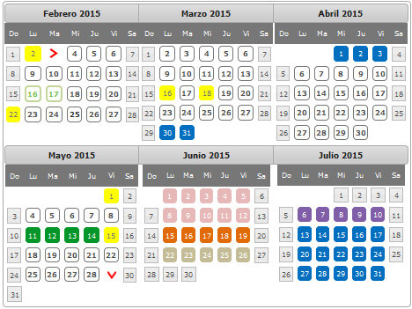
Modelo Yourdon
1) Modelo Ambiental | Fechas de Entrega | Semana |  |  | Calendario
* Declaración de propositos | 6-Mar-15 | 1° Semana | Irving
*DFD de contexto |  |  | Brenda
* Lista de acontecimientos |  |  | Sealtiel
2) Modelo de Comportamiento
* DFD Nivel 0 | 13-Mar-15 | 2° Semana | Sealtiel
* DFD Nivel 1 |  |  | Brenda | Irving
* Diagrama de Estructura | 20-Mar-15 | 3° semana | Sealtiel
* Diagrama de transicion de estados |  |  | Irving | brenda
3) Casos de prueba del sistema
* Dominio de cada variable | 20-Mar-15 |  | Irving
*Subdominio de cada variable |  |  | brenda
* Casos de prueba por funcion | 27-Mar-15 | 4° Semana
* Modelo de implantacion del usuario
4) Metricas de analisis
* Puntos por función | 27-Mar-15
* Metricas de Bang
5) Modelo de diseño
* Modelo del procesador | 3-Apr-15 | 5° Semana
6) Modelo Implatancion del Usuario
* Diagrama de Estructura
* Pseudocódigo | 10-Apr-15 | 6° Semana
* Plan de pruebas de integracion
7) Metricas de Diseño
* Complejidad Total | 17-Apr-15 | 7° Semana
* Complejidad Relativa
8) Metricas de Módulos
* Código del módulo | 24-Apr-15 | 8° Semana
* Complejidad ciclomatica | 1-May-15 | 9° Semana
* Cohesión | 8-May-15 | 10° Semana
* Acomplamiento
9) Pruebas de Unidad
* Establecer Dominios y Subdominio | 15-May-15 | 11° Semana
* Plantear casos | 22-May-15 | 12° Semana
* Unidad de pruebas | 29-May-15 | 13° Semana

